Planilha1
Item | Imagem | Descrição | Quantidade | Preço Unitário | Preço Total | Status | Total
ESP-32 | 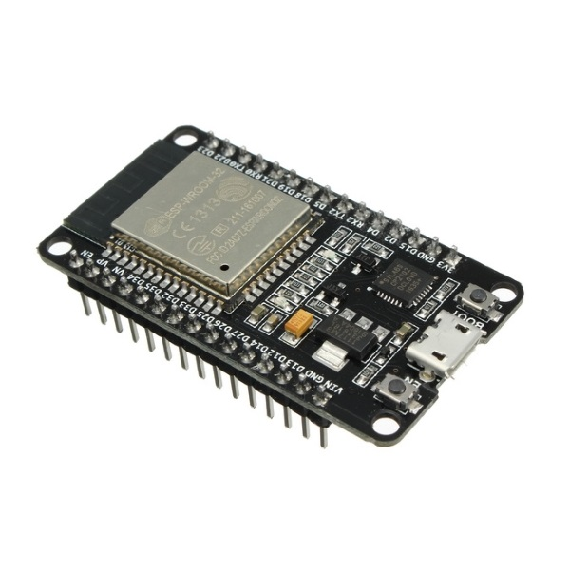 | Microcontrolador para receber sinais do APP para controlar a luminosidade e conversar com os demais sensores de luminosidade para adquirir informação | 1 | R$ 45.00 | 45 | Possuído | 127.72
ESP-01 | 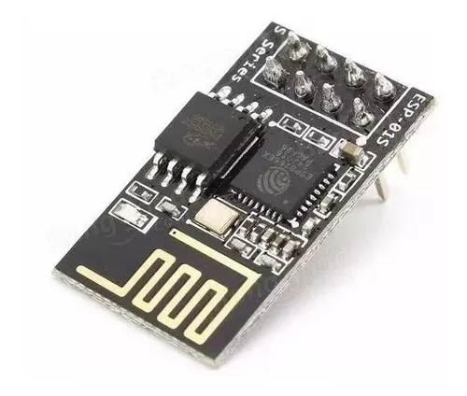 | Microcontrolador para enviar sinais dos sensores de luminosidade para o ESP32 central | 2 | R$ 4.90 | 9.8 | Em Compra
Fotoresistor | 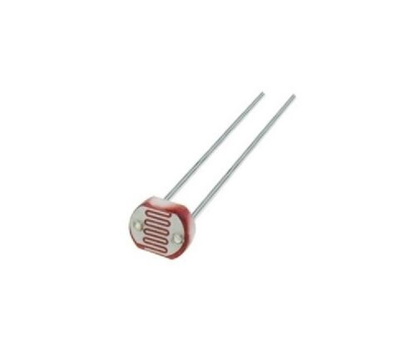 | Sensor para luminosidade LDR | 12 | R$ 0.50 | 6 | Possuído
Pilha 1,5V (Pacote com 4) | 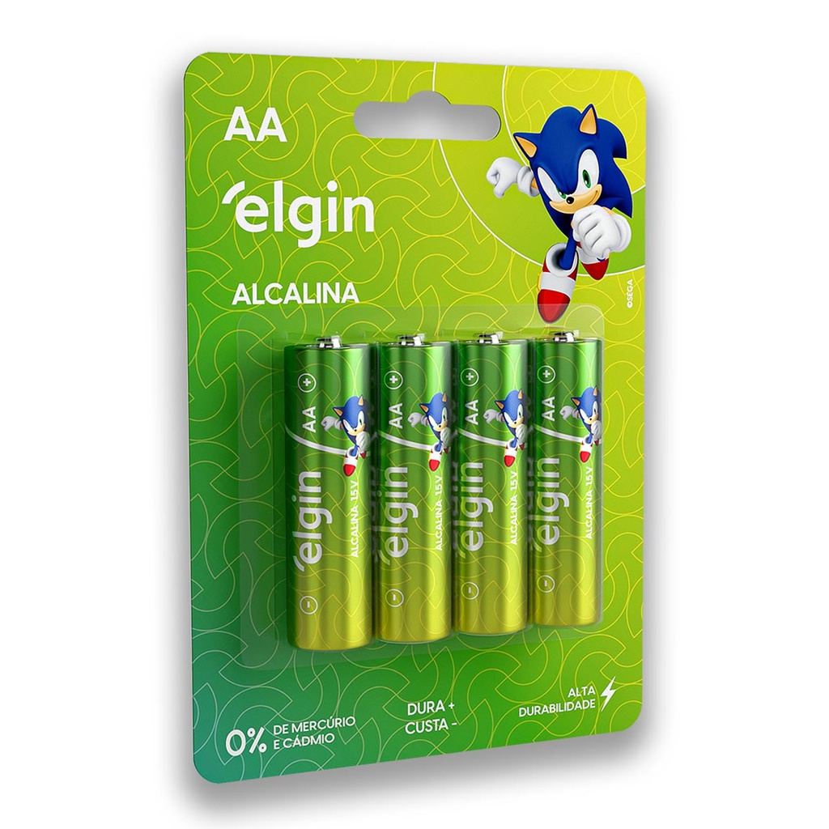 | Pilha 1,5V para alimentar os módulos ESP-01 | 2 | R$ 5.00 | 10 | Em Compra
Lâmpada Tubular LED 10W | 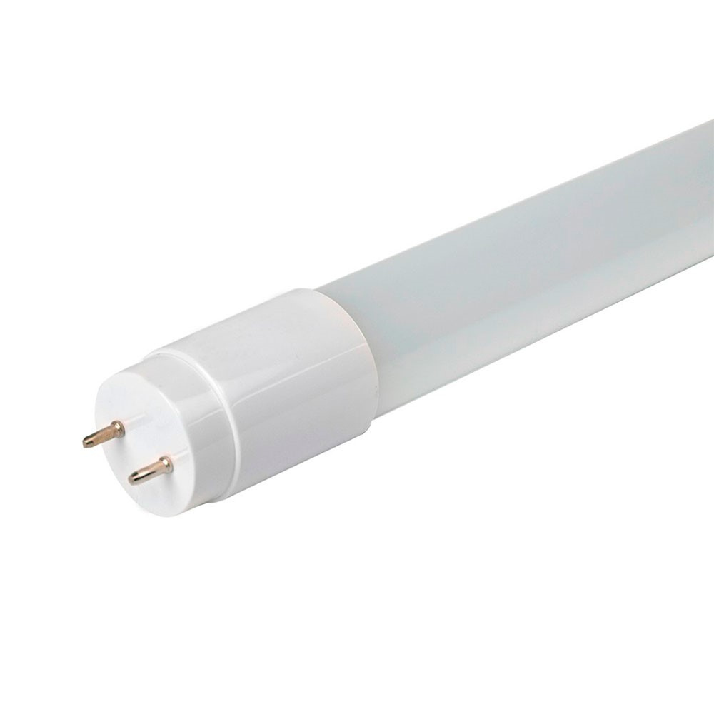 | Lâmpada Tubular a ser customizada para variar a luminosidade | 4 | R$ 12.79 | 51.16 | Possuído
Transistor TIP 122 |  | Regular a corrente das saídas retorno das lâmpadas (NPN) | 4 | R$ 1.44 | 5.76 | Possuído

